All properties
# | Sample | Well | Litholohy | Porosity,% | Permeability | Density (air) | Mineralogical density | Density (water) | Density (oil) | Vp air | Vs air | Vp oil | Vs oil | Vp water | Vs water | AR thermal | AO electrical | TC avg | TCav | TCav | TCav | TCav | TCav | Porosity,% | Permeability_calc | Permeability_fluid |  |  |  |  | Kozeney-Carman
113480 | 113480 | a | пористо-кавернозный, скол на торце, закрытые и полуоткрытые трещины | 4.52 | 0.8 | 2.56 | 2.68 | 2.57 | 2.58 | 5.04 | 2.36 | 5.56 | 3.02 | 5.29 | 2.65 | 0.07 | 0.07 | 2.47 | 2.67 |  | 2.74 | 2.97 | 2.85 | 4.52 | 0.87 | 203.09 | 4.5 |  | c | 2 | 0.47010568929 | 1.0322293862 | 0.01
113532 | 113532 | a | пористо-кавернозный | 6.47 | 0.3 | 2.53 | 2.71 | 2.54 | 2.53 | 4.04 | 2.43 | 5.17 | 2.85 | 5.05 | 2.67 | 0.13 | 0.09 | 2.40 | 2.60 | 2.75 | 2.74 | 2.86 | 2.83 | 6.47 | 0.29 | 49.24 | 16.1 |  | s | 14.25 | 0.39303818124 | 4.3237676112 | 10000
113536 | 113536 | a | пористо-кавернозный | 15.02 | 18.3 | 2.30 | 2.71 | 2.29 | 2.30 | 3.51 | 2.00 | 4.10 | 2.26 | 4.03 | 2.23 | 0.13 | 0.10 | 1.86 | 2.23 | 2.54 | 2.51 | 2.63 | 2.68 | 15.02 | 19.33 | 412.46 | 5.4 |  | t |  | 0.25799010425 | 125.46306461
113541 | 113541 | a | пористо-кавернозный | 14.19 | 17.3 | 2.32 | 2.71 | 2.33 | 2.32 | 3.24 | 1.84 | 3.97 | 2.16 | 3.82 | 2.03 | 0.12 | 0.10 | 1.87 | 2.29 | 2.62 | 2.60 | 2.73 | 2.72 | 14.19 | 18.10 | 412.46 | 4.3 |  |  |  | 0.26544111799 | 99.90671812
113556 | 113556 | a | пористо-кавернозный | 9.43 | 15.8 | 2.45 | 2.71 | 2.46 | 2.45 | 3.80 | 2.34 | 4.76 | 2.56 | 4.83 | 2.50 | 0.08 | 0.07 | 2.12 | 2.40 | 2.66 | 2.62 | 2.82 | 2.72 | 9.43 | 15.31 | 587.80 | -3.0 |  |  |  | 0.32559360526 | 19.495453516
113566 | 113566 | a | пористо-кавернозный | 9.29 | 79.1 | 2.45 | 2.71 | 2.46 | 2.45 | 3.76 | 2.22 | 4.70 | 2.49 | 4.89 | 2.72 | 0.14 | 0.06 | 2.24 | 2.46 | 2.66 | 2.68 | 2.75 | 2.83 | 9.29 | 76.52 | 7017.04 | -3.3 |  |  |  | 0.32801746493 | 18.372342489
113572 | 113572 | a | пористо-кавернозный | 8.82 | 32.5 | 2.46 | 2.70 | 2.47 | 2.46 | 3.85 | 2.28 | 5.10 | 2.81 | 4.94 | 2.63 | 0.15 | 0.07 | 2.27 | 2.53 | 2.64 | 2.70 | 2.84 | 2.80 | 8.82 | 34.84 | 4923.88 | 7.3 |  |  |  | 0.33663865175 | 14.928921878
113577 | 113577 | a | пористо-кавернозный, частично перекристаллизованный, скол на торце | 7.48 | 1.1 | 2.50 | 2.71 | 2.51 | 2.51 | 3.72 | 2.08 | 4.97 | 2.83 | 4.89 | 2.51 | 0.12 | 0.08 | 2.30 | 2.57 | 2.73 | 2.76 | 2.94 | 2.84 | 7.48 | 0.95 | 142.51 | -16.3 |  |  |  | 0.36572030119 | 7.6939210505
113596 | 113596 | anomaly |  |  |  |  |  |  | 2.39 |  |  |  |  |  |  |  |  | 2.13 | 2.34 | 2.63 | 2.66 | 2.72 | 2.72
113603 | 113603 | a | пористо-кавернозный, частично перекристаллизованный, неравномерная пористость, открытые трещины | 6.81 | 0.4 | 2.54 | 2.73 | 2.54 | 2.54 | 4.07 | 2.21 | 5.18 | 2.81 | 4.90 | 2.47 | 0.16 | 0.07 | 2.34 | 2.72 | 2.94 | 2.93 | 2.99 | 3.00 | 6.81 | 0.35 | 100.00 | -13.4 |  |  |  | 0.38312501744 | 5.3041547054
113619 | 113619 | a | пористо-кавернозный | 8.33 | 2.4 | 2.48 | 2.71 | 2.48 | 2.48 | 4.15 | 2.43 | 4.98 | 2.70 | 4.98 | 2.55 | 0.12 | 0.07 | 2.25 | 2.53 | 2.71 | 2.73 | 2.82 | 2.81 | 8.33 | 2.06 | 203.09 | -15.8 |  |  |  | 0.34656123524 | 11.833151164
0.8 | 1.0322293862 | 0.01 | 0.01
0.3 | 4.3237676112 | 10000 | 10000
18.3 | 125.46306461
17.3 | 99.90671812
15.8 | 19.495453516
79.1 | 18.372342489
32.5 | 14.928921878
1.1 | 7.6939210505
0.4 | 5.3041547054
2.4 | 11.833151164
4.1 | 10.146082665
321.4 | 232.76496825
24.6 | 10.04729034
60.2 | 22.614806243
2394.0 | 761.71016145
1.4 | 17.337434416
13.0 | 49.826098651
55.8 | 47.526976163
269.2 | 86.476909365
29.1 | 116.53757067
41.5 | 108.07960117
293.4 | 156.78614113
16.4 | 13.834279866
308.1 | 31.719369393
0.4 | 0.47728847554
0.0 | 0.053832461457
0.0 | 0.011533685371
2.1 | 5.6944900913
7.1 | 7.6257788015
1426.8 | 770.11880596
119.0 | 26.351544232
0.5 | 2.9390989702
64.5 | 64.432028265
113622 | 113622 | a | пористый | 8.01 | 4.1 | 2.50 | 2.72 | 2.50 | 2.49 | 4.25 | 2.56 | 3.85 | 2.11 | 5.06 | 2.65 | 0.16 | 0.08 | 2.32 | 2.62 | 2.75 | 2.82 | 2.92 | 2.87 | 8.01 | 4.62 | 3455.11 | 13.7 |  |  |  | 0.35328909717 | 10.146082665
113704 | 113704 | a | пористо-кавернозный | 17.53 | 321.4 | 2.23 | 2.70 | 2.23 | 2.23 | 3.36 | 1.94 | 4.95 | 2.78 | 3.90 | 2.10 | 0.13 | 0.12 | 1.71 | 2.05 | 2.41 | 2.40 | 2.53 | 2.49 | 17.53 | 311.83 | 4923.88 | -3.0 |  |  |  | 0.23881017791 | 232.76496825
113724 | 113724 | a | пористо-кавернозный | 7.99 | 24.6 | 2.49 | 2.71 | 2.49 | 2.49 | 4.84 | 2.60 | 5.19 | 2.88 | 5.25 | 2.67 | 0.13 | 0.07 | 2.33 | 2.41 | 2.63 | 2.70 | 2.81 | 2.70 | 7.99 | 23.13 | 3455.11 | -6.0 |  |  |  | 0.35372146529 | 10.04729034
113726 | 113726 | a | пористо-кавернозный, большая каверна на торце | 9.79 | 60.2 | 2.44 | 2.70 | 2.45 | 2.44 | 5.07 | 2.79 | 5.19 | 2.81 | 5.26 | 2.84 | 0.24 | 0.09 | 2.36 | 2.50 | 2.75 | 2.73 | 2.79 | 2.82 | 9.79 | 53.86 | 10000.00 | -10.5 |  |  |  | 0.31960857704 | 22.614806243
113728 | 113728 | a | пористый, сильнокавернозный | 23.58 | 2394.0 | 2.03 | 2.66 | 2.08 | 2.08 | 2.23 | 1.32 | 3.40 | 1.83 | 3.53 | 1.72 | 0.14 |  | 1.43 | 1.74 | 2.22 | 2.23 | 2.29 | 2.24 | 23.58 | 2051.86 | 20309.18 | -14.3 |  |  |  | 0.20591776499 | 761.71016145
113735 | 113735 | a | малопористый | 9.16 | 1.4 | 2.47 | 2.71 | 2.46 | 2.46 | 4.42 | 2.63 | 5.07 | 2.77 | 4.98 | 2.68 | 0.28 | 0.09 | 2.37 | 2.60 | 2.79 | 2.80 | 2.87 | 2.88 | 9.16 | 1.59 | 289.43 | 13.7 |  |  |  | 0.33040334126 | 17.337434416
113754 | 113754 | a | пористо-кавернозный, трещинноватый, скол | 11.93 | 13.0 | 2.37 | 2.69 | 2.39 | 2.38 | 3.59 | 2.45 | 4.27 | 2.45 | 4.41 | 2.58 | 0.09 | 0.09 | 1.89 | 2.24 | 2.55 | 2.52 | 2.61 | 2.59 | 11.93 | 11.10 | 289.43 | -14.6 |  |  |  | 0.28955790383 | 49.826098651
129473 | 129473 | b | пористо-кавернозный | 11.79 | 55.8 | 2.38 | 2.71 | 2.39 | 2.38 | 4.93 | 2.68 | 4.92 | 2.70 | 5.09 | 2.71 | 0.23 | 0.09 | 2.24 | 2.41 | 2.70 | 2.66 | 2.61 | 2.79 | 11.79 | 58.41 | 10000.00 | 4.7 |  |  |  | 0.29127285418 | 47.526976163
129498 | 129498 | b | пористость неравномерно распределена по образцу | 13.69 | 269.2 | 2.34 | 2.72 | 2.35 | 2.34 | 3.38 | 2.08 | 4.22 | 2.25 | 4.42 | 2.23 | 0.14 | 0.10 | 1.96 | 2.24 | 2.47 | 2.48 | 2.38 | 2.55 | 13.69 | 265.42 | 7017.00 | -1.4 |  |  |  | 0.27027446384 | 86.476909365
129524 | 129524 | b | пористо-кавернозный, трещина | 14.75 | 29.1 | 2.33 | 2.75 | 2.32 | 2.31 | 3.45 | 1.92 | 4.16 | 2.24 | 3.87 | 1.98 | 0.13 | 0.10 | 1.94 | 2.27 | 2.62 | 2.59 | 2.52 | 2.71 | 14.75 | 26.58 | 587.80 | -8.7 |  |  |  | 0.26038099928 | 116.53757067
129552 | 129552 | b | пористо-кавернозный | 14.47 | 41.5 | 2.31 | 2.70 | 2.32 | 2.31 | 3.32 | 2.08 | 4.20 | 2.37 | 3.92 | 2.03 | 0.15 | 0.09 | 1.87 | 2.25 | 2.58 | 2.58 | 2.54 | 2.70 | 14.47 | 47.41 | 1193.78 | 14.1 |  |  |  | 0.26284490786 | 108.07960117
129563 | 129563 | b | пористый | 15.89 | 293.4 | 2.27 | 2.70 | 2.28 | 2.27 | 3.25 | 1.98 | 4.03 | 2.32 | 3.80 | 2.02 | 0.13 | 0.10 | 1.81 | 2.17 | 2.61 | 2.54 | 2.48 | 2.61 | 15.89 | 254.07 | 4923.88 | -13.4 |  |  |  | 0.25090197248 | 156.78614113
129688 | 129688 | b | пористо-кавернозный | 8.66 | 16.4 | 2.47 | 2.71 | 2.47 | 2.21 | 4.60 | 2.69 | 5.18 | 2.91 | 4.87 | 2.78 | 0.09 | 0.08 | 2.21 | 2.37 | 2.66 | 2.60 | 2.55 | 2.66 | 8.66 | 16.15 | 837.68 | -1.3 |  |  |  | 0.33985836582 | 13.834279866
129693 | 129693 | b | пористо-кавернозный | 10.65 | 308.1 | 2.41 | 2.70 | 2.42 | 2.42 | 3.76 | 2.22 | 4.75 | 2.64 | 4.76 | 2.47 | 0.09 | 0.08 | 2.08 | 2.25 | 2.60 | 2.50 | 2.48 | 2.60 | 10.65 | 312.64 | 10000.00 | 1.5 |  |  |  | 0.30637404208 | 31.719369393
129744 | 129744 | b | пористо-кавернозный, неравномерное распределение пористости и каверн по образцу | 3.73 | 0.4 | 2.61 | 2.71 | 2.54 | 2.60 | 4.82 | 2.82 | 5.69 | 3.24 | 5.36 | 2.89 | 0.11 | 0.06 | 2.60 | 2.72 |  | 2.81 | 2.80 | 2.88 | 3.73 | 0.39 | 412.46 | -10.2 | 5 |  |  | 0.51769016683 | 0.47728847554
129750 | 129750 | b | пористый, неравномерное распределение пористости и каверн по образцу | 2.16 | 0.02 | 2.65 | 2.71 | 2.64 | 2.64 | 4.98 | 2.88 | 5.92 | 3.20 | 5.67 | 2.99 | 0.09 | 0.14 | 2.70 | 2.82 |  | 2.87 | 2.85 | 2.96 | 2.16 | 0.02 | 1000000.00 | -28.9 | 8 |  |  | 0.68004398667 | 0.053832461457
129817 | 129817 | b | трещинноватый, открытые и полуоткрытые трещины, выполненны открыто и запеченные в глинисто-сульфидном материале | 1.47 | 0.02 | 2.67 | 2.71 | 2.66 | 2.66 | 4.88 | 2.79 | 5.96 | 3.27 | 5.57 | 2.95 | 0.02 | 0.03 | 2.66 | 2.84 |  | 2.91 | 2.91 | 3.02 | 1.47 | 0.02 | 4.12 | 3.3 | 8 |  |  | 0.8244636676 | 0.011533685371
129822 | 129822 | b | частичная перекристаллизация, пористость распределенна неравномерно. | 6.93 | 2.1 | 2.53 | 2.72 | 2.53 | 2.52 | 4.90 | 2.76 | 5.37 | 3.09 | 5.21 | 2.78 | 0.13 | 0.10 | 2.42 | 2.61 | 2.86 | 2.78 | 2.81 | 2.87 | 6.93 | 2.52 | 2424.46 | 17.4 |  |  |  | 0.37973941696 | 5.6944900913
129845 | 129845 | b | пористо-кавернозный | 7.46 | 7.1 | 2.50 | 2.71 | 2.50 | 2.49 | 5.20 | 2.86 | 5.37 | 3.01 | 5.47 | 2.91 | 0.12 | 0.07 | 2.36 | 2.53 | 2.79 | 2.70 | 2.62 | 2.75 | 7.46 | 7.80 | 1193.78 | 10.2 |  |  |  | 0.36612721239 | 7.6257788015
129897 | 129897 | b | выбоины, трещины | 23.65 | 1426.8 | 2.02 | 2.65 | 2.08 | 2.08 | 2.21 | 1.50 | 3.17 | 1.86 | 3.26 | 1.75 | 0.10 | 0.14 | 1.26 | 1.66 | 2.28 | 2.23 | 2.18 | 2.26 | 23.65 | 1559.12 | 14251.03 | 9.3 |  |  |  | 0.20563537068 | 770.11880596
129913 | 129913 | b | пористо-кавернозный, большие каверны | 10.17 | 119.0 | 2.43 | 2.70 | 2.43 | 2.43 | 4.07 | 2.52 | 5.10 | 2.70 | 5.00 | 2.58 | 0.13 | 0.08 | 2.25 | 2.43 | 2.70 | 2.64 | 2.60 | 2.67 | 10.17 | 130.91 | 7017.04 | 10.0 |  |  |  | 0.31355719857 | 26.351544232
129914 | 129914 | b | пористо-кавернозный, на торцах присутствуют большие каверны | 5.88 | 0.5 | 2.55 | 2.72 | 2.50 | 2.54 | 5.01 | 2.88 | 5.49 | 2.95 | 5.40 | 2.90 | 0.10 | 0.09 | 2.50 | 2.58 | 2.69 | 2.74 | 2.66 | 2.79 | 5.88 | 0.56 | 142.51 | 13.8 |  |  |  | 0.41246847228 | 2.9390989702
129937 | 129937 | b | пористо-кавернозный | 12.72 | 64.5 | 2.37 | 2.72 | 2.37 | 2.36 | 3.93 | 2.34 | 4.47 | 2.51 | 4.55 | 2.36 | 0.19 | 0.10 | 2.12 | 2.30 | 2.71 | 2.68 | 2.64 | 2.74 | 12.72 | 68.37 | 3455.11 | 6.0 |  |  |  | 0.28040116204 | 64.432028265

0.87 | 4.5
0.29 | 16.1
19.33 | 5.4
18.10 | 4.3
15.31 | -3.0
76.52 | -3.3
34.84 | 7.3
0.95 | -16.3
0.35 | -13.4
2.06 | -15.8
4.62 | 13.7
311.83 | -3.0
23.13 | -6.0
53.86 | -10.5
2051.86 | -14.3
1.59 | 13.7
11.10 | -14.6
58.41 | 4.7
265.42 | -1.4
26.58 | -8.7
47.41 | 14.1
254.07 | -13.4
16.15 | -1.3
312.64 | 1.5
0.39 | -10.2
0.02 | -28.9
0.02 | 3.3
2.52 | 17.4
7.80 | 10.2
1559.12 | 9.3
130.91 | 10.0
0.56 | 13.8
68.37 | 6.0
0.87 | 4.5
0.29 | 16.1
19.33 | 5.4
18.10 | 4.3
15.31 | -3.0
76.52 | -3.3
34.84 | 7.3
0.95 | -16.3
0.35 | -13.4
2.06 | -15.8
4.62 | 13.7
311.83 | -3.0
23.13 | -6.0
53.86 | -10.5
2051.86 | -14.3
1.59 | 13.7
11.10 | -14.6
58.41 | 4.7
265.42 | -1.4
26.58 | -8.7
47.41 | 14.1
254.07 | -13.4
16.15 | -1.3
312.64 | 1.5
0.39 | -10.2
0.02 | -28.9
0.02 | 3.3
2.52 | 17.4
7.80 | 10.2
1559.12 | 9.3
130.91 | 10.0
0.56 | 13.8
68.37 | 6.0
4.52 | 4.5
6.47 | 16.1
15.02 | 5.4
14.19 | 4.3
9.43 | -3.0
9.29 | -3.3
8.82 | 7.3
7.48 | -16.3
6.81 | -13.4
8.33 | -15.8
8.01 | 13.7
17.53 | -3.0
7.99 | -6.0
9.79 | -10.5
23.58 | -14.3
9.16 | 13.7
11.93 | -14.6
11.79 | 4.7
13.69 | -1.4
14.75 | -8.7
14.47 | 14.1
15.89 | -13.4
8.66 | -1.3
10.65 | 1.5
3.73 | -10.2
2.16 | -28.9
1.47 | 3.3
6.93 | 17.4
7.46 | 10.2
23.65 | 9.3
10.17 | 10.0
5.88 | 13.8
12.72 | 6.0

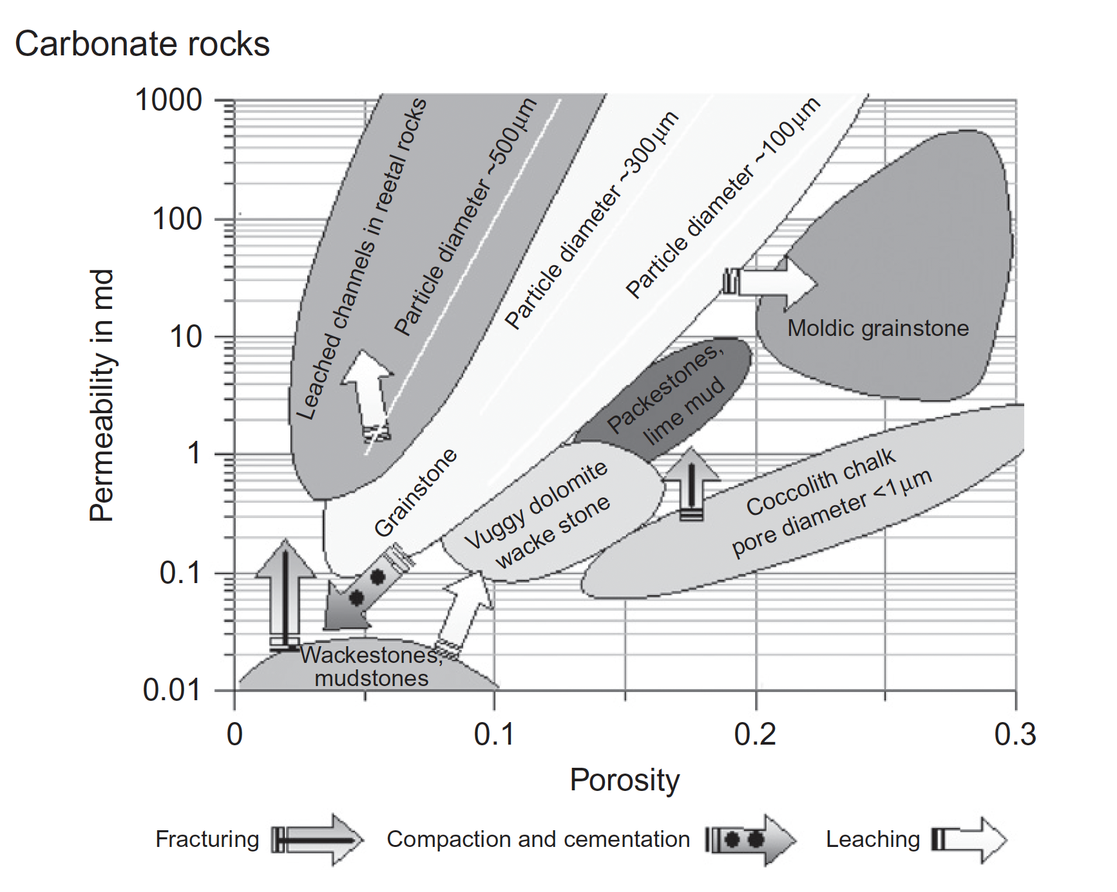
4.52 | 0.8
6.47 | 0.3
15.02 | 18.3
14.19 | 17.3
9.43 | 15.8
9.29 | 79.1
8.82 | 32.5
7.48 | 1.1
6.81 | 0.4
8.33 | 2.4
8.01 | 4.1
17.53 | 321.4
7.99 | 24.6
9.79 | 60.2
23.58 | 2394.0
9.16 | 1.4
11.93 | 13.0
11.79 | 55.8
13.69 | 269.2
14.75 | 29.1
14.47 | 41.5
15.89 | 293.4
8.66 | 16.4
10.65 | 308.1
3.73 | 0.4
2.16 | 0.0
1.47 | 0.0
6.93 | 2.1
7.46 | 7.1
23.65 | 1426.8
10.17 | 119.0
5.88 | 0.5
12.72 | 64.5

